平面図（ホワイエ内）
2階ホワイエ平面図

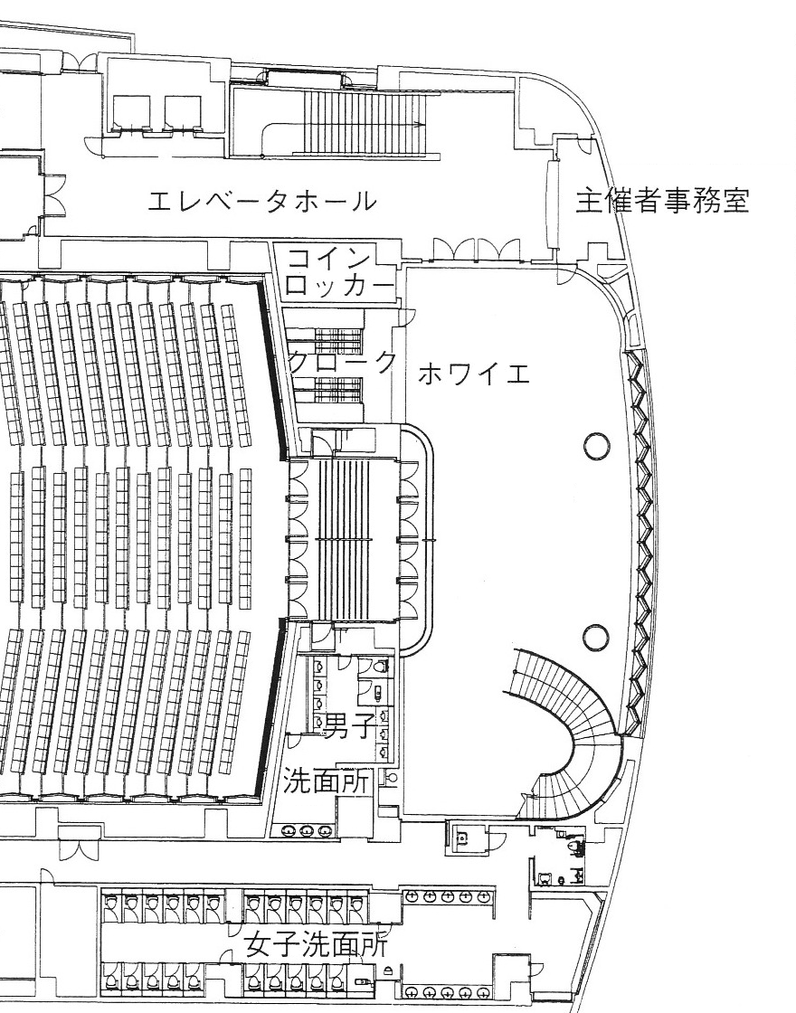

※販売用テーブル設置場所を図示して下さい。
※開演前までに、申請書等の書類を添えて事務室にてお支払い下さい。

